容器nginx-性能
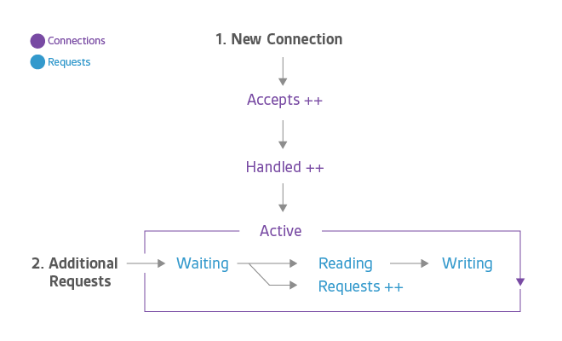
指标项 | 指标名 | 指标描述 | 单位 | KPI | 预警 | 告警 | 备注
Status | nginx_connections_accepted | 接受的连接数 | number
 | nginx_connections_handled | 已处理的连接数 | number
 | nginx_connections_active | 活跃的连接数 | number
 | nginx_http_requests_total | 总请求数 | number
 | requests_total | 每秒总请求数 | number |  |  |  | 日志中体现
 | request_status | 请求返回状态 | number | KPI |  |  | 日志中体现，请求错误率（4XX代码表示客户端错误，5XX代码表示服务器端错误）
 | request_times | 请求执行时长 | number | KPI |  |  | 日志中体现

